SEQ01_ログインと権限の再確認
SEQ01 ログインと権限の再確認
FR01,FR02,FR29,NFR03 正常系と例外

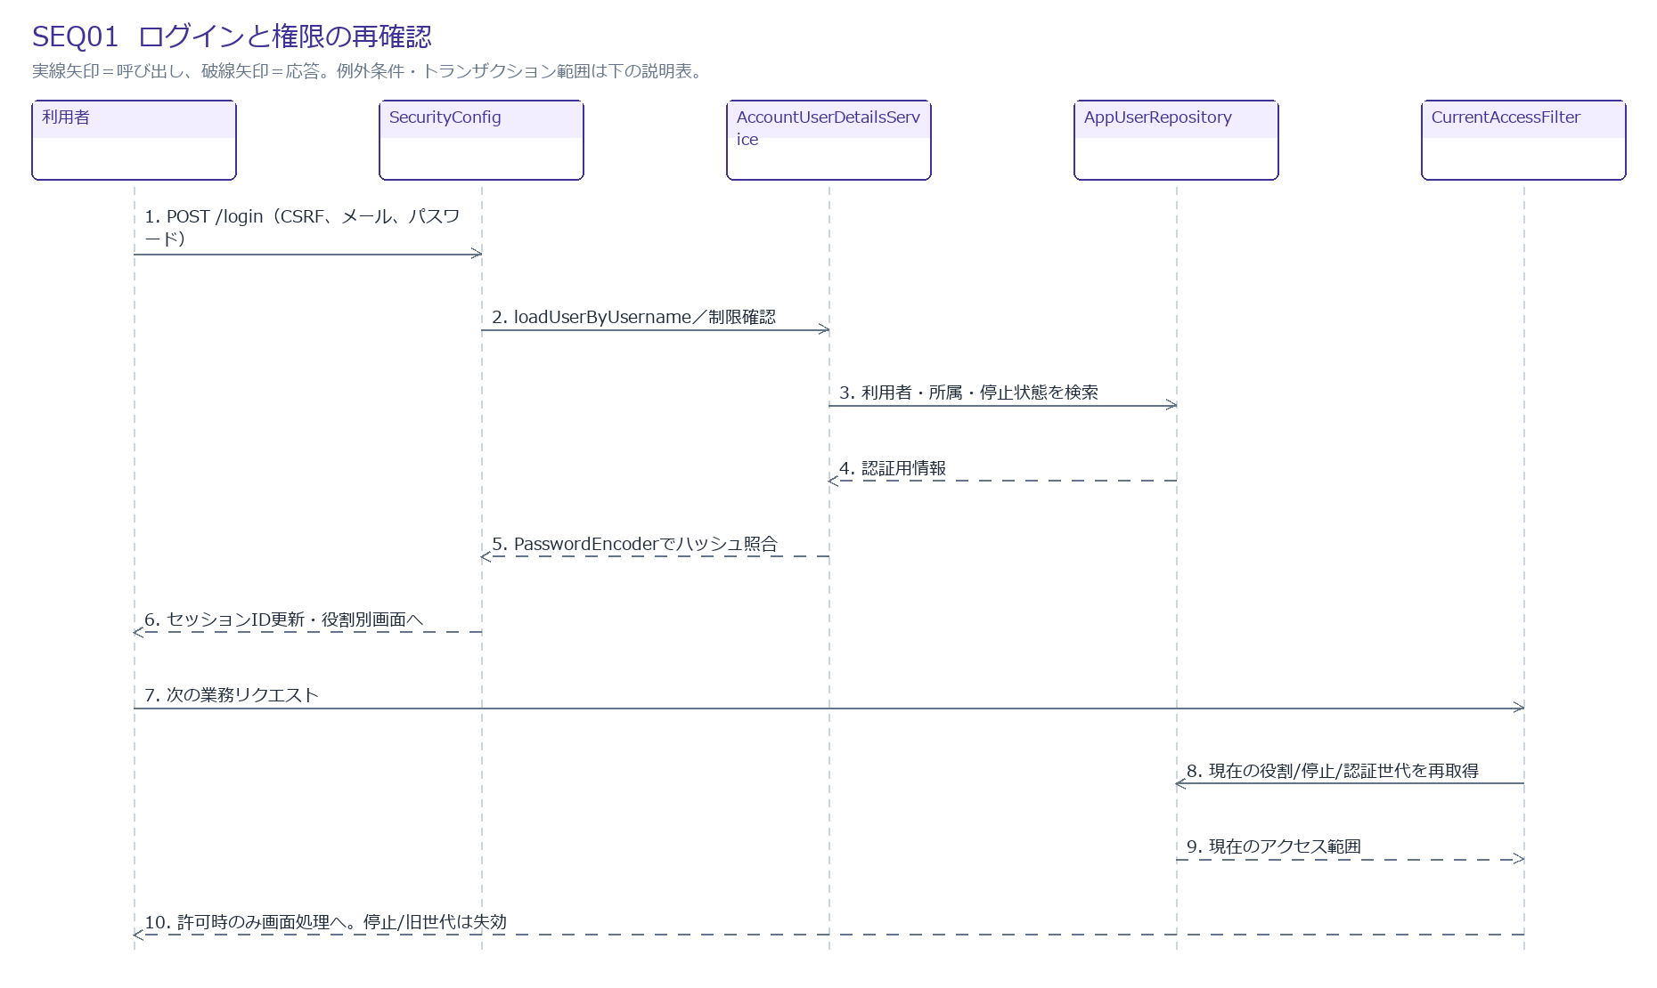

メッセージと処理
No | 送信元 → 送信先 | メッセージ・処理 | 種類
1 | 利用者 → SecurityConfig | POST /login（CSRF、メール、パスワード） | 呼出/処理
2 | SecurityConfig → AccountUserDetailsService | loadUserByUsername／制限確認 | 呼出/処理
3 | AccountUserDetailsService → AppUserRepository | 利用者・所属・停止状態を検索 | 呼出/処理
4 | AppUserRepository → AccountUserDetailsService | 認証用情報 | 応答
5 | AccountUserDetailsService → SecurityConfig | PasswordEncoderでハッシュ照合 | 応答
6 | SecurityConfig → 利用者 | セッションID更新・役割別画面へ | 応答
7 | 利用者 → CurrentAccessFilter | 次の業務リクエスト | 呼出/処理
8 | CurrentAccessFilter → AppUserRepository | 現在の役割/停止/認証世代を再取得 | 呼出/処理
9 | AppUserRepository → CurrentAccessFilter | 現在のアクセス範囲 | 応答
10 | CurrentAccessFilter → 利用者 | 許可時のみ画面処理へ。停止/旧世代は失効 | 応答

例外・境界条件
認証失敗：一般的な失敗応答。アカウント/IPで5回失敗・15分制限案。
セッション期限：無操作30分、絶対12時間。ログアウト/再設定/役割変更で旧世代を拒否。
CSRF不正：変更要求を拒否。CookieはSecure/HttpOnly/SameSite=Lax案。

SEQ02_問い合わせ受付と期限固定
SEQ02 問い合わせ受付と期限固定
FR08,FR09,FR18,FR30,FR31 正常系と例外

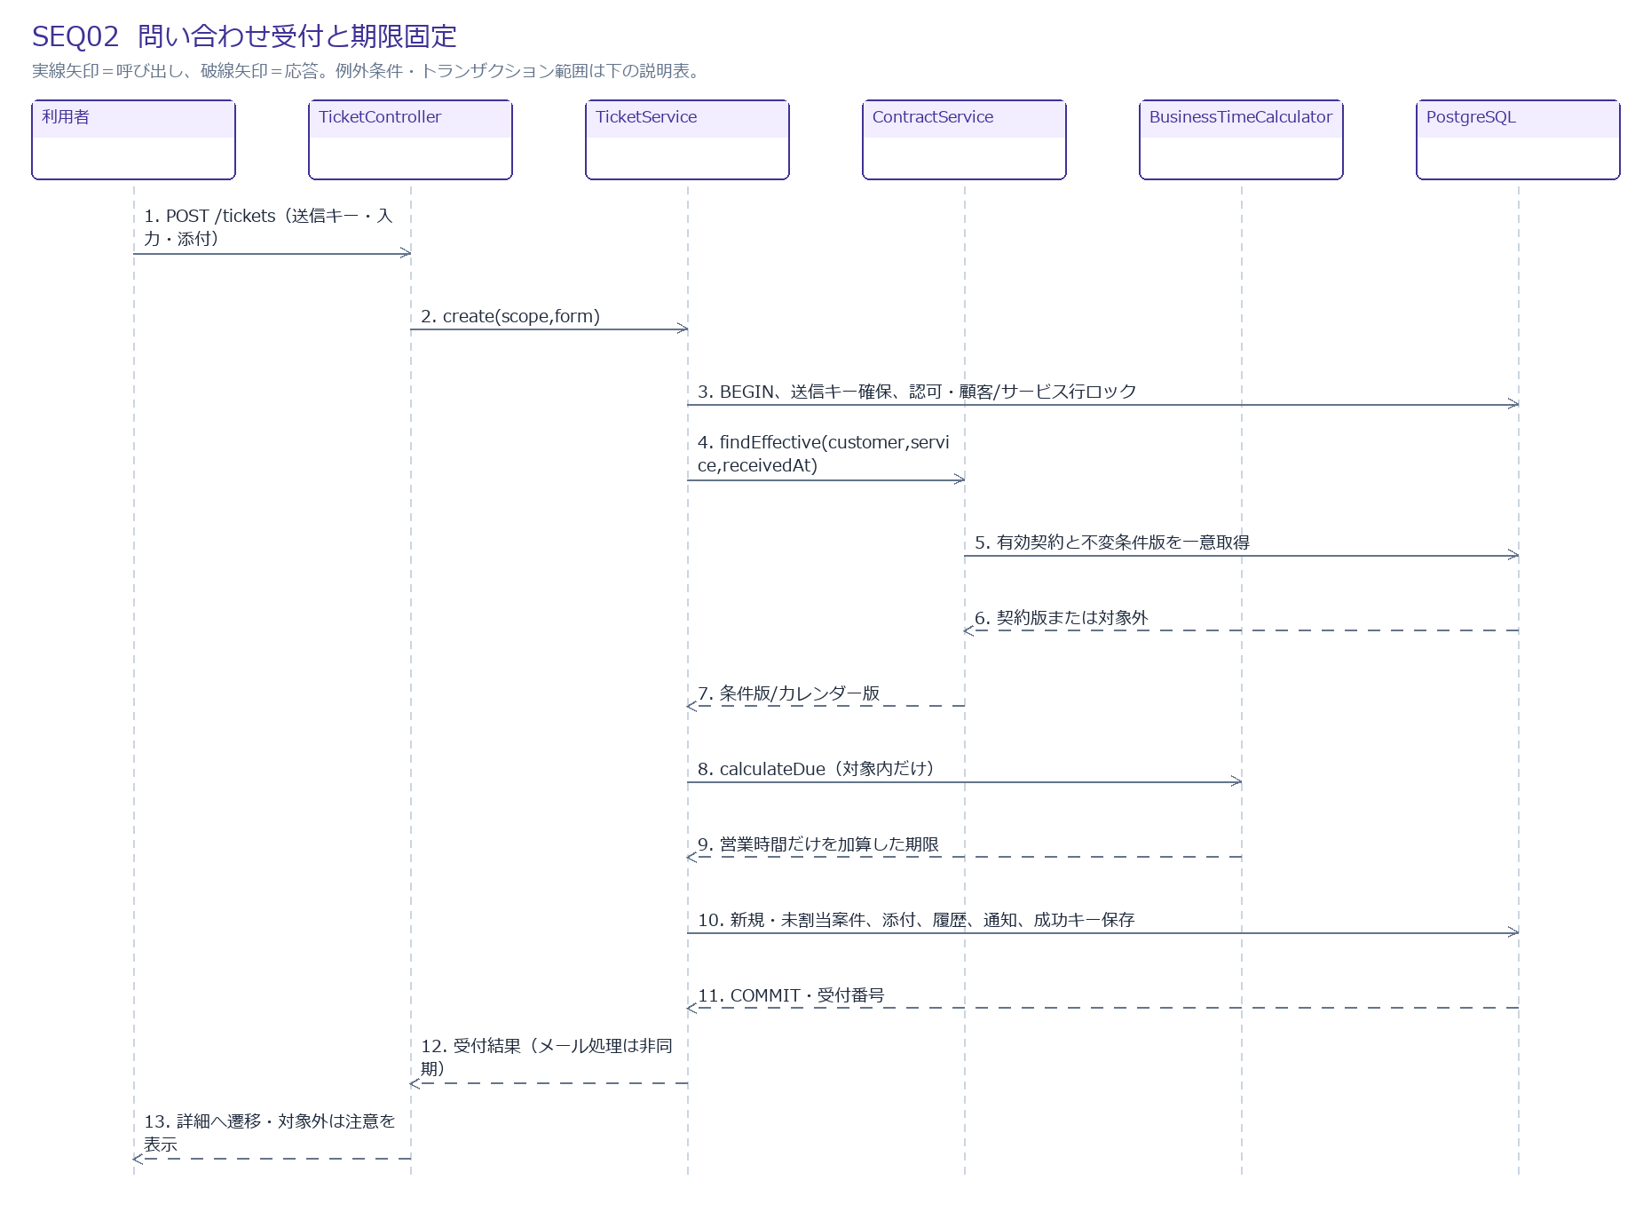

メッセージと処理
No | 送信元 → 送信先 | メッセージ・処理 | 種類
1 | 利用者 → TicketController | POST /tickets（送信キー・入力・添付） | 呼出/処理
2 | TicketController → TicketService | create(scope,form) | 呼出/処理
3 | TicketService → PostgreSQL | BEGIN、送信キー確保、認可・顧客/サービス行ロック | 呼出/処理
4 | TicketService → ContractService | findEffective(customer,service,receivedAt) | 呼出/処理
5 | ContractService → PostgreSQL | 有効契約と不変条件版を一意取得 | 呼出/処理
6 | PostgreSQL → ContractService | 契約版または対象外 | 応答
7 | ContractService → TicketService | 条件版/カレンダー版 | 応答
8 | TicketService → BusinessTimeCalculator | calculateDue（対象内だけ） | 呼出/処理
9 | BusinessTimeCalculator → TicketService | 営業時間だけを加算した期限 | 応答
10 | TicketService → PostgreSQL | 新規・未割当案件、添付、履歴、通知、成功キー保存 | 呼出/処理
11 | PostgreSQL → TicketService | COMMIT・受付番号 | 応答
12 | TicketService → TicketController | 受付結果（メール処理は非同期） | 応答
13 | TicketController → 利用者 | 詳細へ遷移・対象外は注意を表示 | 応答

例外・境界条件
契約なし：対象外で受付。目標/期限NULL、遵守率対象から除外。
添付/入力不正：同画面に項目エラー。添付は先に安全な仮保管、失敗時削除/定期清掃。
同キー再送：同入力は元受付結果。異入力は409。権限失効時は結果も返さない。
保存途中失敗：案件・履歴・イベント・キーは全ロールバック。仮添付は清掃。

SEQ03_担当割当・連絡先変更
SEQ03 担当割当・連絡先変更
FR12,FR29,FR30 正常系と例外

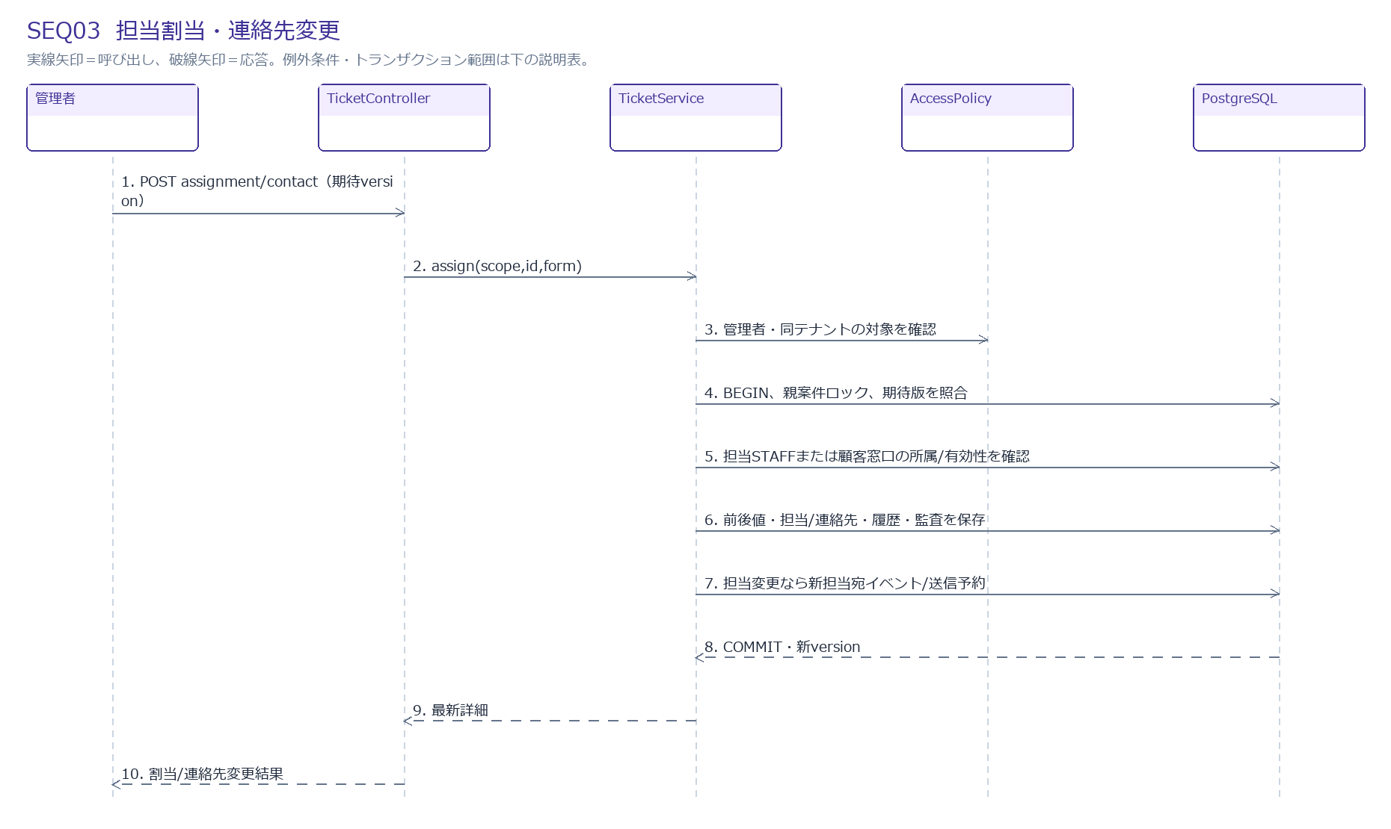

メッセージと処理
No | 送信元 → 送信先 | メッセージ・処理 | 種類
1 | 管理者 → TicketController | POST assignment/contact（期待version） | 呼出/処理
2 | TicketController → TicketService | assign(scope,id,form) | 呼出/処理
3 | TicketService → AccessPolicy | 管理者・同テナントの対象を確認 | 呼出/処理
4 | TicketService → PostgreSQL | BEGIN、親案件ロック、期待版を照合 | 呼出/処理
5 | TicketService → PostgreSQL | 担当STAFFまたは顧客窓口の所属/有効性を確認 | 呼出/処理
6 | TicketService → PostgreSQL | 前後値・担当/連絡先・履歴・監査を保存 | 呼出/処理
7 | TicketService → PostgreSQL | 担当変更なら新担当宛イベント/送信予約 | 呼出/処理
8 | PostgreSQL → TicketService | COMMIT・新version | 応答
9 | TicketService → TicketController | 最新詳細 | 応答
10 | TicketController → 管理者 | 割当/連絡先変更結果 | 応答

例外・境界条件
他テナント/停止対象：指定を拒否、データを保存しない。
期待版不一致：409で再読込・再確認。上書きしない。
連絡先変更：同顧客の有効CUSTOMERのみ。割当通知は送らず、将来の公開返信通知先へ適用。

SEQ04_公開返信・解決・顧客完了
SEQ04 公開返信・解決・顧客完了
FR13,FR14,FR15,FR16,FR30 正常系と例外

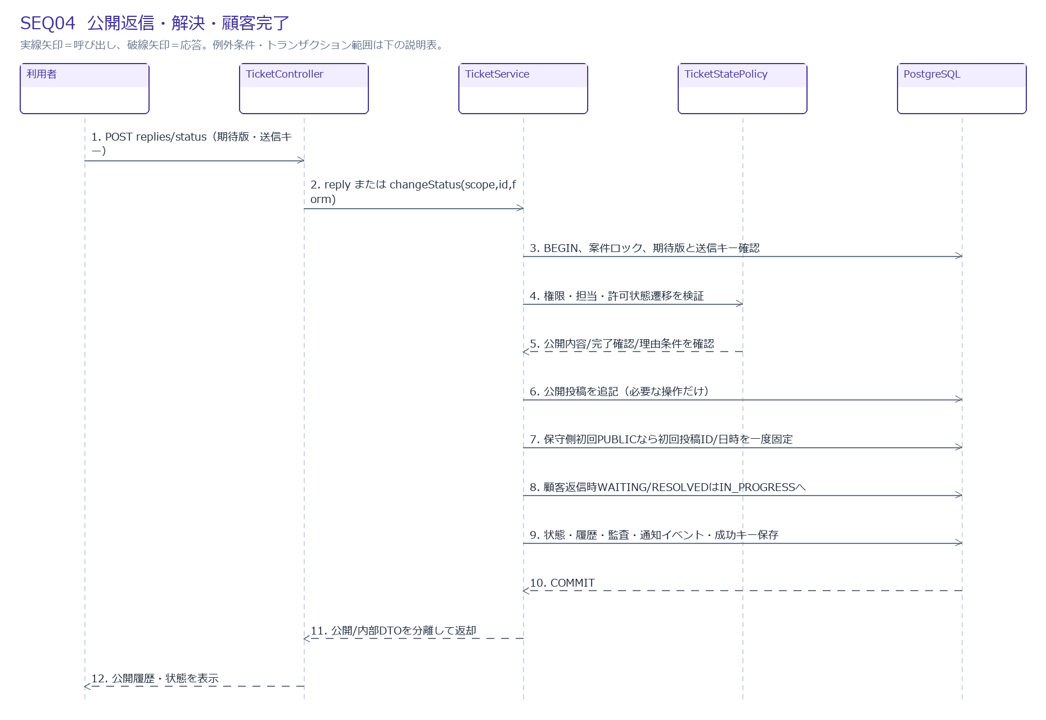

メッセージと処理
No | 送信元 → 送信先 | メッセージ・処理 | 種類
1 | 利用者 → TicketController | POST replies/status（期待版・送信キー） | 呼出/処理
2 | TicketController → TicketService | reply または changeStatus(scope,id,form) | 呼出/処理
3 | TicketService → PostgreSQL | BEGIN、案件ロック、期待版と送信キー確認 | 呼出/処理
4 | TicketService → TicketStatePolicy | 権限・担当・許可状態遷移を検証 | 呼出/処理
5 | TicketStatePolicy → TicketService | 公開内容/完了確認/理由条件を確認 | 応答
6 | TicketService → PostgreSQL | 公開投稿を追記（必要な操作だけ） | 呼出/処理
7 | TicketService → PostgreSQL | 保守側初回PUBLICなら初回投稿ID/日時を一度固定 | 呼出/処理
8 | TicketService → PostgreSQL | 顧客返信時WAITING/RESOLVEDはIN_PROGRESSへ | 呼出/処理
9 | TicketService → PostgreSQL | 状態・履歴・監査・通知イベント・成功キー保存 | 呼出/処理
10 | PostgreSQL → TicketService | COMMIT | 応答
11 | TicketService → TicketController | 公開/内部DTOを分離して返却 | 応答
12 | TicketController → 利用者 | 公開履歴・状態を表示 | 応答

例外・境界条件
解決/確認待ち：解決内容/確認依頼の公開投稿と状態変更を同一TX。解決/完了は初回公開返信が必須。
顧客完了：RESOLVED→CLOSEDのみ。管理者の代理完了/再開は理由必須。
内部メモ：同じ親案件ロックでINTERNAL投稿・添付を追記。初回返信と顧客通知を発生させない。
メール失敗：公開保存・初回日時は維持。通知再処理として扱う。

SEQ05_作業記録の登録・訂正・取消
SEQ05 作業記録の登録・訂正・取消
FR17,FR27,FR30 正常系と例外

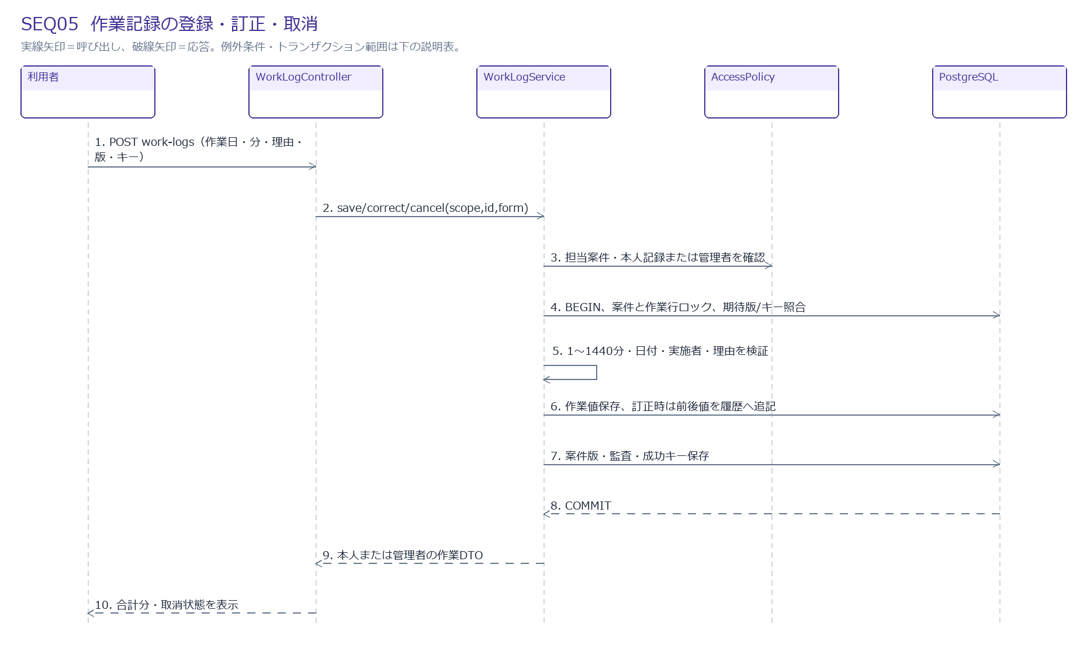

メッセージと処理
No | 送信元 → 送信先 | メッセージ・処理 | 種類
1 | 利用者 → WorkLogController | POST work-logs（作業日・分・理由・版・キー） | 呼出/処理
2 | WorkLogController → WorkLogService | save/correct/cancel(scope,id,form) | 呼出/処理
3 | WorkLogService → AccessPolicy | 担当案件・本人記録または管理者を確認 | 呼出/処理
4 | WorkLogService → PostgreSQL | BEGIN、案件と作業行ロック、期待版/キー照合 | 呼出/処理
5 | WorkLogService → WorkLogService | 1〜1440分・日付・実施者・理由を検証 | 呼出/処理
6 | WorkLogService → PostgreSQL | 作業値保存、訂正時は前後値を履歴へ追記 | 呼出/処理
7 | WorkLogService → PostgreSQL | 案件版・監査・成功キー保存 | 呼出/処理
8 | PostgreSQL → WorkLogService | COMMIT | 応答
9 | WorkLogService → WorkLogController | 本人または管理者の作業DTO | 応答
10 | WorkLogController → 利用者 | 合計分・取消状態を表示 | 応答

例外・境界条件
取消：取消日時を設定し当月集計から除外。物理削除しない。
管理者訂正：代理実施者/訂正/取消の理由を保存。
公開報告：元作業の変更で公開報告を変更しない。必要なら訂正版を生成。

SEQ06_月次報告の生成
SEQ06 月次報告の生成
FR23,BR20,BR21 正常系と例外

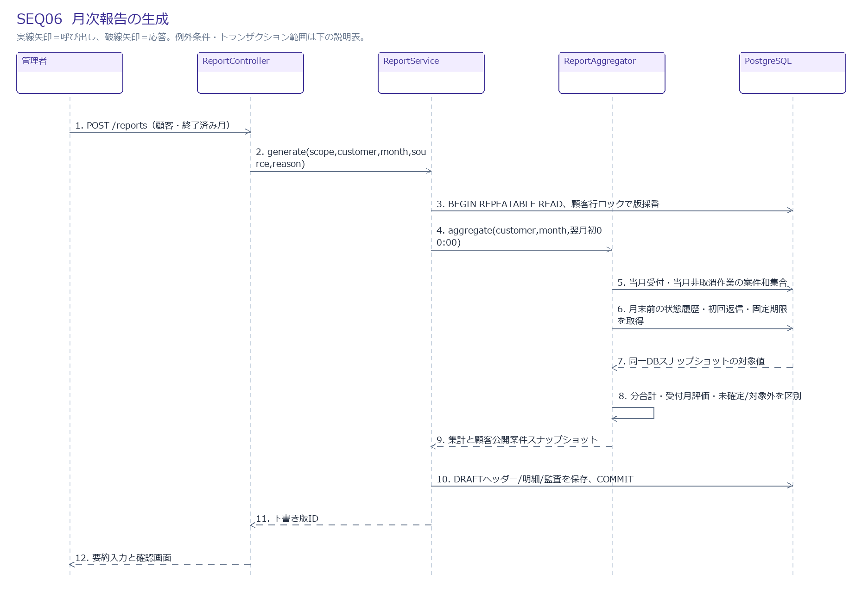

メッセージと処理
No | 送信元 → 送信先 | メッセージ・処理 | 種類
1 | 管理者 → ReportController | POST /reports（顧客・終了済み月） | 呼出/処理
2 | ReportController → ReportService | generate(scope,customer,month,source,reason) | 呼出/処理
3 | ReportService → PostgreSQL | BEGIN REPEATABLE READ、顧客行ロックで版採番 | 呼出/処理
4 | ReportService → ReportAggregator | aggregate(customer,month,翌月初00:00) | 呼出/処理
5 | ReportAggregator → PostgreSQL | 当月受付・当月非取消作業の案件和集合 | 呼出/処理
6 | ReportAggregator → PostgreSQL | 月末前の状態履歴・初回返信・固定期限を取得 | 呼出/処理
7 | PostgreSQL → ReportAggregator | 同一DBスナップショットの対象値 | 応答
8 | ReportAggregator → ReportAggregator | 分合計・受付月評価・未確定/対象外を区別 | 呼出/処理
9 | ReportAggregator → ReportService | 集計と顧客公開案件スナップショット | 応答
10 | ReportService → PostgreSQL | DRAFTヘッダー/明細/監査を保存、COMMIT | 呼出/処理
11 | ReportService → ReportController | 下書き版ID | 応答
12 | ReportController → 管理者 | 要約入力と確認画面 | 応答

例外・境界条件
月末評価：返信がcutoff以後なら月末未返信。due<cutoffは超過、due>=cutoffは未確定。分母0は対象なし。
状態履歴：changed_at<cutoffの最後の状態。時刻同値はticket_version順で決定。
月またぎ案件：当月受付または当月作業で1行。受付件数と作業案件数は別集計。
生成中の同時更新：スナップショット分離、競合は再試行/再確認。30秒目標は負荷試験で検証。

SEQ07_報告の確認・公開・訂正版
SEQ07 報告の確認・公開・訂正版
FR24,FR25,FR26 正常系と例外

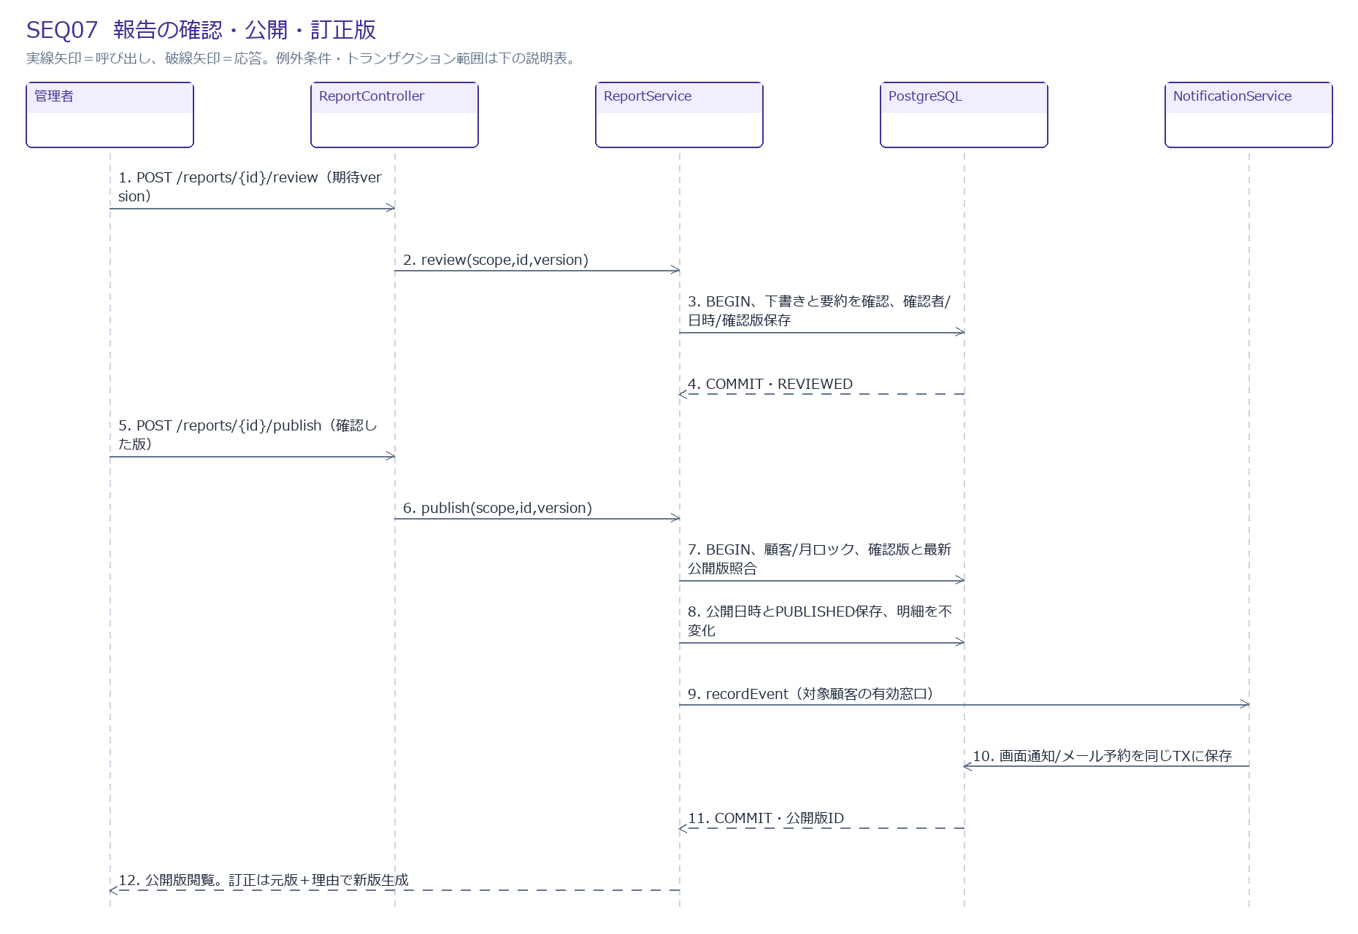

メッセージと処理
No | 送信元 → 送信先 | メッセージ・処理 | 種類
1 | 管理者 → ReportController | POST /reports/{id}/review（期待version） | 呼出/処理
2 | ReportController → ReportService | review(scope,id,version) | 呼出/処理
3 | ReportService → PostgreSQL | BEGIN、下書きと要約を確認、確認者/日時/確認版保存 | 呼出/処理
4 | PostgreSQL → ReportService | COMMIT・REVIEWED | 応答
5 | 管理者 → ReportController | POST /reports/{id}/publish（確認した版） | 呼出/処理
6 | ReportController → ReportService | publish(scope,id,version) | 呼出/処理
7 | ReportService → PostgreSQL | BEGIN、顧客/月ロック、確認版と最新公開版照合 | 呼出/処理
8 | ReportService → PostgreSQL | 公開日時とPUBLISHED保存、明細を不変化 | 呼出/処理
9 | ReportService → NotificationService | recordEvent（対象顧客の有効窓口） | 呼出/処理
10 | NotificationService → PostgreSQL | 画面通知/メール予約を同じTXに保存 | 呼出/処理
11 | PostgreSQL → ReportService | COMMIT・公開版ID | 応答
12 | ReportService → 管理者 | 公開版閲覧。訂正は元版＋理由で新版生成 | 応答

例外・境界条件
確認後編集：DRAFTに戻し確認者/日時/確認版を取消。
公開版変更：直接変更拒否。元版と理由を保持する新しいDRAFTを生成、再確認後公開。
古い版公開：既存最新公開版より古い未公開版の公開は拒否。
顧客取得：自社/月の最大revision公開版だけ。旧公開版は保守側で履歴参照。

SEQ08_通知監視・非同期送信・再試行
SEQ08 通知監視・非同期送信・再試行
FR19,FR20,FR21,FR22 正常系と例外

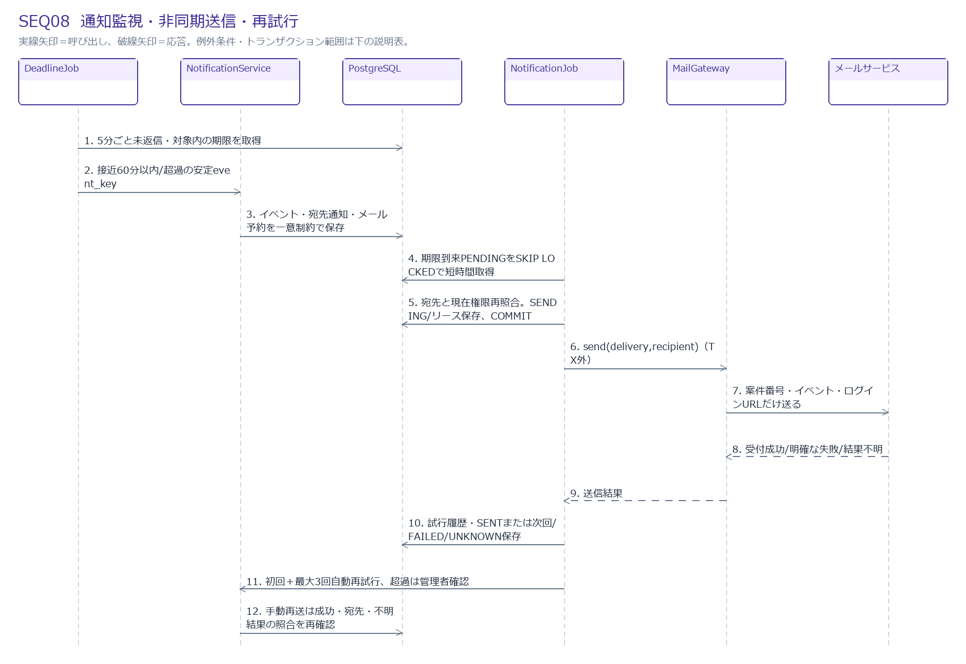

メッセージと処理
No | 送信元 → 送信先 | メッセージ・処理 | 種類
1 | DeadlineJob → PostgreSQL | 5分ごと未返信・対象内の期限を取得 | 呼出/処理
2 | DeadlineJob → NotificationService | 接近60分以内/超過の安定event_key | 呼出/処理
3 | NotificationService → PostgreSQL | イベント・宛先通知・メール予約を一意制約で保存 | 呼出/処理
4 | NotificationJob → PostgreSQL | 期限到来PENDINGをSKIP LOCKEDで短時間取得 | 呼出/処理
5 | NotificationJob → PostgreSQL | 宛先と現在権限再照合。SENDING/リース保存、COMMIT | 呼出/処理
6 | NotificationJob → MailGateway | send(delivery,recipient)（TX外） | 呼出/処理
7 | MailGateway → メールサービス | 案件番号・イベント・ログインURLだけ送る | 呼出/処理
8 | メールサービス → MailGateway | 受付成功/明確な失敗/結果不明 | 応答
9 | MailGateway → NotificationJob | 送信結果 | 応答
10 | NotificationJob → PostgreSQL | 試行履歴・SENTまたは次回/FAILED/UNKNOWN保存 | 呼出/処理
11 | NotificationJob → NotificationService | 初回＋最大3回自動再試行、超過は管理者確認 | 呼出/処理
12 | NotificationService → PostgreSQL | 手動再送は成功・宛先・不明結果の照合を再確認 | 呼出/処理

例外・境界条件
宛先停止/失権：CANCELLEDで送らない。画面通知も閲覧時に再認可。
明確な失敗：5分後再試行、初回以外最大3回案。永続失敗を管理者へ提示。
結果不明：UNKNOWN。自動再送せず外部受付履歴を照合する。SMTPの受付成功と受信箱到達を分ける。
成功済み：同イベント/宛先/チャネルへ再送しない。

SEQ09_添付と報告CSVの取得
SEQ09 添付と報告CSVの取得
FR09,FR26,FR29,NFR01 正常系と例外

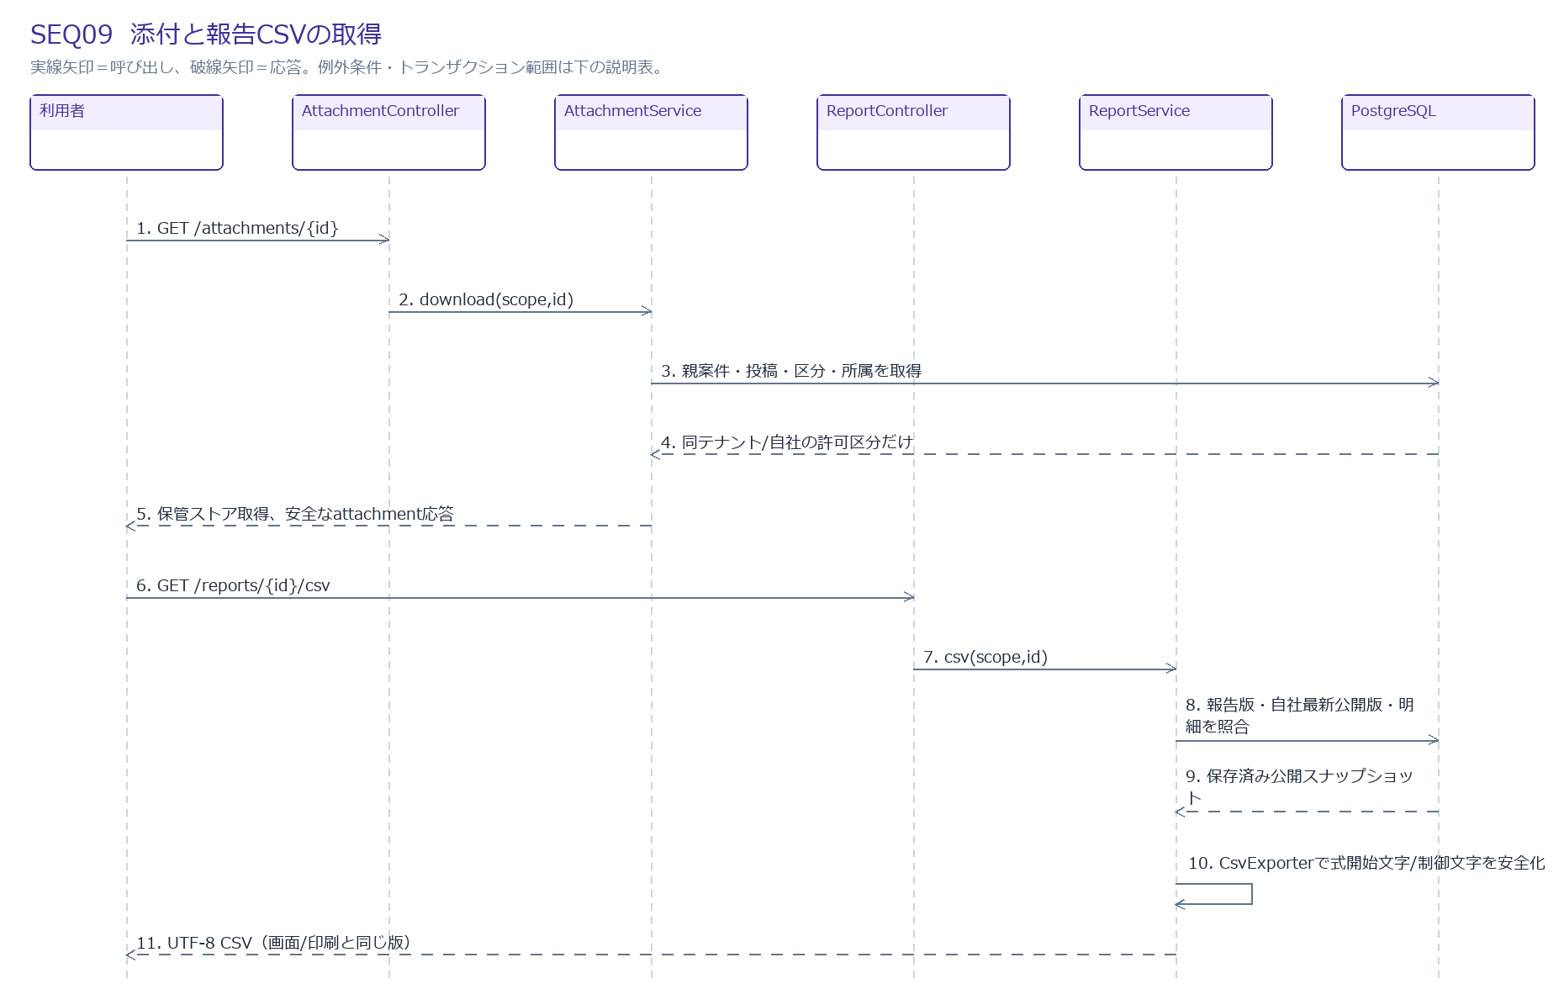

メッセージと処理
No | 送信元 → 送信先 | メッセージ・処理 | 種類
1 | 利用者 → AttachmentController | GET /attachments/{id} | 呼出/処理
2 | AttachmentController → AttachmentService | download(scope,id) | 呼出/処理
3 | AttachmentService → PostgreSQL | 親案件・投稿・区分・所属を取得 | 呼出/処理
4 | PostgreSQL → AttachmentService | 同テナント/自社の許可区分だけ | 応答
5 | AttachmentService → 利用者 | 保管ストア取得、安全なattachment応答 | 応答
6 | 利用者 → ReportController | GET /reports/{id}/csv | 呼出/処理
7 | ReportController → ReportService | csv(scope,id) | 呼出/処理
8 | ReportService → PostgreSQL | 報告版・自社最新公開版・明細を照合 | 呼出/処理
9 | PostgreSQL → ReportService | 保存済み公開スナップショット | 応答
10 | ReportService → ReportService | CsvExporterで式開始文字/制御文字を安全化 | 呼出/処理
11 | ReportService → 利用者 | UTF-8 CSV（画面/印刷と同じ版） | 応答

例外・境界条件
越境/内部添付：存在なしと同じ404。公開ファイルURLを直接配布しない。
未公開/顧客旧版：404。管理者下書きプレビューは別の管理URL。
CSV式：文字列先頭=,+,-,@や制御文字を含む危険値を安全な文字列にし、Excelで式が実行されないことを試験。

